상품제안서
독서 볼펜 | 상품코드: F03800

 |  |  |  |  |  |  | 02-412-0044 | www.easy1.co.kr
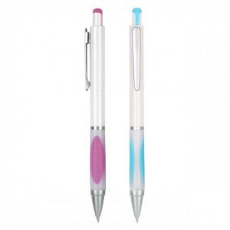 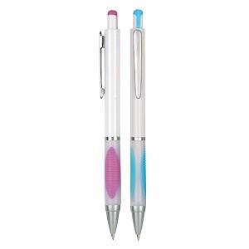

【상세/제작정보】 | 1000개이상은 인쇄비가 제품판매가격에 포함됩니다.(실크1도) 1도추가는 개당 20원이 추가됩니다.(실크2도인쇄)

【인쇄/포장옵션】 | 실크 / OPP(비닐)

【공급단가】 | 수량 | 1,000~ | 2,000~ | 3,000~ | 5,000~ | 10,000~
*VAT별도 | 단가 | 570원 | 550원 | 530원 | 500원 | 490원

【상품 URL】 | http://www.easy1.co.kr/src/goods_detail.php?gdno=3800

